7 класс
Итоговый рейтинг участников муниципального этапа всероссийской олимпиады школьников в 2015/2016 учебном году
 | Предмет олимпиады: физика
 | Дата: 10.11.2015г.
 | Мах.балл | 40

№ п/п | район | ФИО участника | полное наименование ОУ | класс | результат (в баллах) | статус
1 | Вейделевский | Кукурузак М.В. | МОУ "Должанская средняя школа имени Героя Советского Союза Дементьева А.А. Вейделевского района Белгородской области" | 7 | 28 | победитель
2 | Вейделевский | Аликсанов И.Н. | МОУ "Дегтяренская средняя общеобразовательная школа Вейделевского района Белгородской области" | 7 | 25 | призёр
3 | Вейделевский | Двулученский С.А. | МОУ "Вейделевская средняя общеобразовательная школа Вейделевского района Белгородской области" | 7 | 13 | призёр
4 | Вейделевский | Миронов М.О. | МОУ "Клименковская средняя общеобразовательная школа Вейделевского района Белгородской области имени Таволжанского Павла Викторовича" | 7 | 12 | участник
5 | Вейделевский | Прокопенко М.Е. | МОУ "Николаевская средняя общеобразовательная школа Вейделевского района Белгородской области" | 7 | 8 | участник
6 | Вейделевский | Соковых Т.А. | МОУ "Вейделевская средняя общеобразовательная школа Вейделевского района Белгородской области" | 7 | 7 | участник
7 | Вейделевский | Шинкарь А.С. | МОУ "Николаевская средняя общеобразовательная школа Вейделевского района Белгородской области" | 7 | 7 | участник
8 | Вейделевский | Тарасов И.Э. | МОУ "Белоколодезская средняя общеобразовательная школа Вейделевского района Белгородской области" | 7 | 5 | участник
9 | Вейделевский | Силаев С.А. | МОУ "Вейделевская средняя общеобразовательная школа Вейделевского района Белгородской области" | 7 | 4 | участник
10 | Вейделевский | Сподина А.В. | МОУ "Малакеевская средняя общеобразовательная школа Вейделевского района Белгородской области" | 7 | 3 | участник
11 | Вейделевский | Филиппов Д.А. | МОУ " Зенинская средняя общеобразовательная школа Вейделевского района Белгородской области" | 7 | 3 | участник
12 | Вейделевский | Пушкарёва А.В. | МОУ "Викторопольская средняя общеобразовательная школа Вейделевского района Белгородской области" | 7 | 2 | участник
13 | Вейделевский | Ершова И.А. | МОУ "Солонцинская средняя общеобразовательная школа Вейделевского района Белгородской области" | 7 | 1 | участник
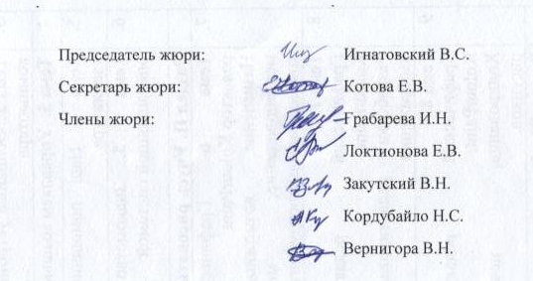
 | Председатель жюри: |  | Игнатовский В.С.
 | Секретарь жюри: |  | Котова Е.В.
 | Члены жюри: |  | Грабарева И.Н.
 |  |  | Локтионова Е.В.
 |  |  | Закутский В.Н.
 |  |  | Кордубайло Н.С.
 |  |  | Вернигора В.Н.

